推薦調書を記入される方へ
 |  |  | 公益財団法人 森田奨学育英会

～ 奨学生推薦調書を記入される方へ ～

この度は、奨学生のご推薦、誠にありがとうございます。
奨学生推薦調書をご記入いただくにあたり、いくつか補足にてご説明をさせていただきます。

【推薦調書の種類】

奨学生推薦調書はご推薦いただく学生様の所属により、大学院4年生、大学6年生、大学院留学生
1年生と、それぞれ用紙が3種類ございます。該当する用紙をご利用ください。

【大学院4年生用推薦調書】

・日本国籍を有する学生の大学院4年生には、歯科医師免許の有無を記入していただく箇所がございます。
ご推薦者様にて免許の有無をご確認いただけましたら、免許証のコピー等の添付は不要です。なお、
歯科医師免許のない方は、残念ながら対象となりません。

・日本国籍を有する学生の大学院4年生には、早期修了の予定がないかを記入していただく箇所がござい
ます。当財団の奨学金給付の目的は、最終学年となった学生の方に、少しでも落ち着いて勉学に取り
組んでいただきたいという考えのもと行っております。そのため、早期修了予定の方は対象となりません。
しかし、奨学生決定後、または、給付を行った後、予期せず早期修了となった場合は、返還の必要は
ございません。

【大学6年生用推薦調書】

日本国籍を有する学生の大学6年生には、推薦調書をご記入される時点で卒業見込みであるかを記載
していただく箇所がございます。こちらもご推薦者様にてご確認いただくことで、特に書面等のご提出は不要
です。

【大学院留学生1年生用推薦調書】

募集年度の前年の9月～募集年度の4月までに入学した大学院留学生1年生を対象としております。
留学生には、国費留学または短期留学でないことを確認し記載していただく箇所がございます。こちらも
ご推薦者様にてご確認いただくことで、特に書面等のご提出は不要です。

※以下に当財団の選考項目を掲載しております。ご推薦される学生様がすべてに該当することをご確認
いただく際にご利用ください。

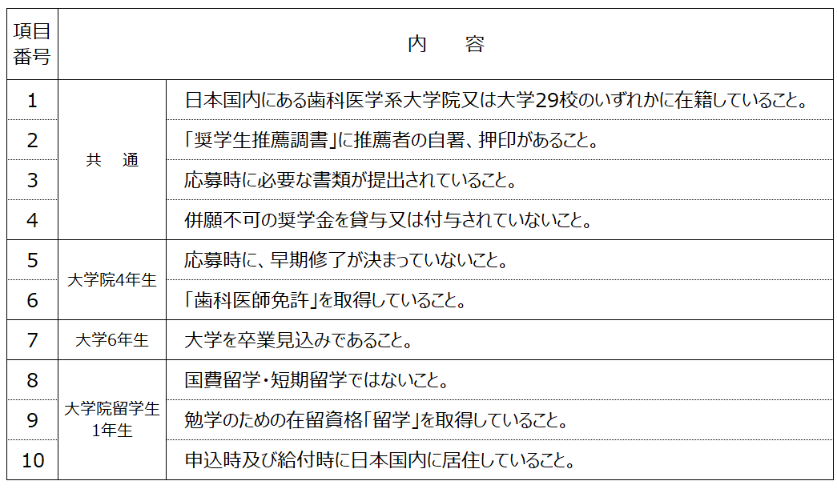

 |  | ホームページ
 | （募集要項・応募書類・推薦調書他）

 | ※書式はダウンロードしてご入力いただけます。

ご不明な点がございましたら、お問い合わせください。
公益財団法人森田奨学育英会
事務局長 堀越 郁郎（ikueikai-manager@morita.com）

大学院4年生の記入例
公益財団法人 森田奨学育英会 |  |  |  |  | 奨学生推薦調書 （日本国籍有する大学院４年生）

大学院4年生用の推薦調書です。
歯科医師免許は必須となっております。
推薦する 学生の氏名 |  | 森田 育英 |  |  |  |  |  |  |  | 推薦する学生 の所属 | 大学院４年生
学部・学科 |  | 大学院歯学研究科 |  |  |  |  |  |  |  | 歯科医師免許 の有無 （有無でお答えください） | 有 |  | ※歯科医師免許がない場合、ご推薦いただけません。
推 薦 所 見 | ※人物、学力、父兄の教育的関心、家計、学習の状態等について調書にあらわれない特記すべき事を具体的に記入。

人物、学力、家計、学習に対する姿勢等について、願書に現れない特記すべき事項をご記入ください。

当財団の奨学金給付の目的は、最終学年となった学生の方に少しでも落ち着いて勉学に取り組んでいただきたいという考えのもと行っております。そのため、早期修了予定の学生様にはお申込みいただいておりません。

上記の者は、早期修了の予定がありますか？ （はい、または、いいえでお答えください）⇒ |  |  |  |  |  |  |  | いいえ | ※「はい」の場合はご推薦いただけません。

上記の者は、貴財団の給付奨学生として適当と認め推薦します。

 | 公益財団法人 森 田 奨 学 育 英 会 殿

 |  | 2026 | 年 | 〇〇 | 月 | 〇〇 |  | 日

 | 〇〇〇〇 |  |  |  | 大学 |  | 〇〇〇〇 |  |  |  | 学部・学科
 | （役職等） | 〇〇 |  |  | 氏名 （自署） |  | 〇〇 〇〇 |  |  |  |  | ㊞

大学6年生の記入例
公益財団法人 森田奨学育英会 |  |  |  |  | 奨学生推薦調書 （日本国籍を有する大学6年生）

大学6年生用の推薦調書です。
推薦する 学生の氏名 |  | 森田 育英 |  |  |  |  |  |  |  | 推薦する学生 の所属 | 大学6年生
学部・学科 |  | 歯学部歯学科
推 薦 所 見 | ※人物、学力、父兄の教育的関心、家計、学習の状態等について調書にあらわれない特記すべき事を具体的に記入。

人物、学力、家計、学習に対する姿勢等について、願書に現れない特記すべき事項をご記入ください。

当財団の奨学金給付の目的は、最終学年となった学生の方に少しでも落ち着いて勉学に取り組んでいただきたいという考えのもと行っております。そのため、本年度において卒業見込みである方を対象としております。

上記の者は、現時点で卒業見込みですか？ (はい、または、いいえでお答えください）⇒ |  |  |  |  |  |  |  | はい | ※「いいえ」の場合はご推薦いただけません。

上記の者は、貴財団の給付奨学生として適当と認め推薦します。

 | 公益財団法人 森 田 奨 学 育 英 会 殿

 |  | 2026 | 年 | 〇〇 | 月 | 〇〇 |  | 日

 | 〇〇〇〇 |  |  |  | 大学 |  | 〇〇〇〇 |  |  |  | 学部・学科
 | （役職等） | 〇〇 |  |  | 氏名 （自署） |  | 〇〇 〇〇 |  |  |  |  | ㊞

留学生の記入例
公益財団法人 森田奨学育英会 |  |  |  |  | 奨学生推薦調書 （外国籍を有する留学生）

大学院留学生1年生用の推薦調書です。
推薦する 学生の氏名 |  | MORITA IKUEI SHOGAKU |  |  |  |  |  |  |  | 推薦する学生 の所属 | 大学院留学生 １年生
学部・学科 |  | 大学院歯学研究科
推 薦 所 見 | ※人物、学力、父兄の教育的関心、家計、学習の状態等について調書にあらわれない特記すべき事を具体的に記入。

人物、学力、家計、学習に対する姿勢等について、願書に現れない特記すべき事項をご記入ください。

当財団の外国籍を有する留学生の給付規程においては、国費留学及び短期留学の方を対象としておりません。

国費留学または短期留学ではないことを確認した。 (はい、または、いいえでお答えください）⇒ |  |  |  |  |  |  |  | はい | ※「いいえ」の場合はご推薦いただけません。

上記の者は、貴財団の給付奨学生として適当と認め推薦します。

 | 公益財団法人 森 田 奨 学 育 英 会 殿

 |  | 2026 | 年 | 〇〇 | 月 | 〇〇 |  | 日

 | 〇〇〇〇 |  |  |  | 大学 |  | 〇〇〇〇 |  |  |  | 学部・学科
 | （役職等） | 〇〇 |  |  | 氏名 （自署） |  | 〇〇 〇〇 |  |  |  |  | ㊞

